Hoja 1
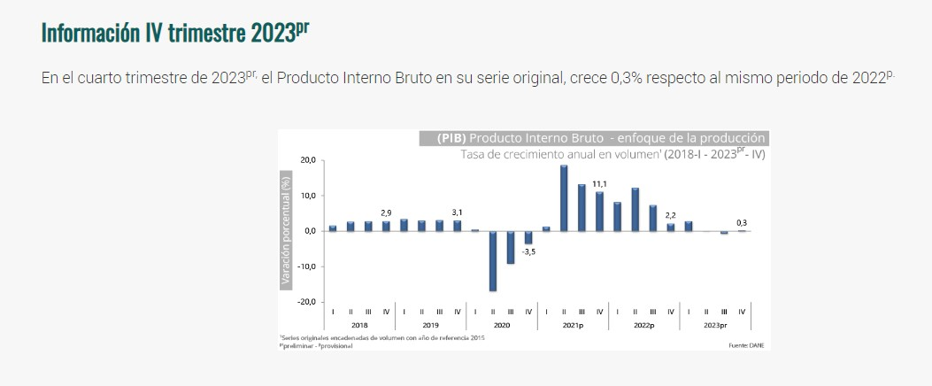
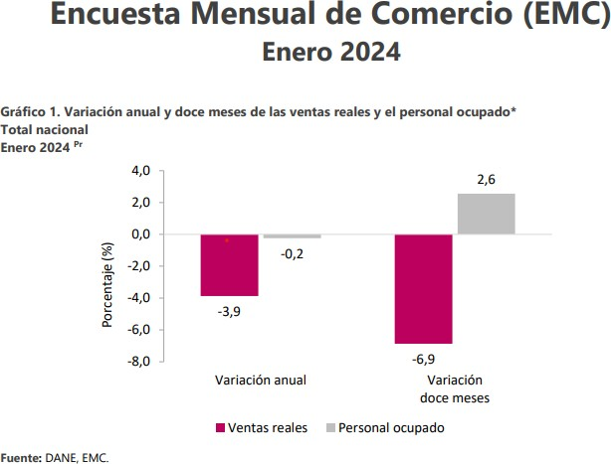
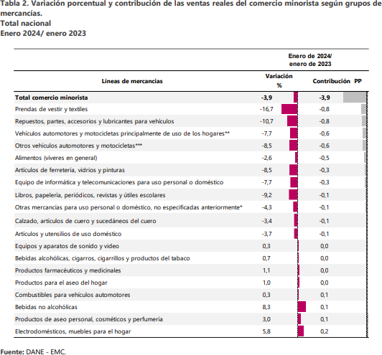
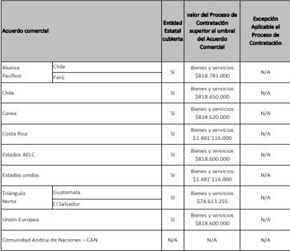
• Las actividades de los agentes de aduanas.
• Las actividades de transitarios de flete marítimo y flete aéreo.
Anexo 1. Manual acuerdos comerciales Colombia Compra Eficiente.
ROA: Rentabilidad estable alrededor de 6 %

